E4972A8
生产制单
合同号: |  | 款号E4972A8 |  | 数量：3420 套
品名：女童泳装套装
面料：
里布: 100%涤纶
SIZE尺码 | 5/6 Y | 7/8 Y | 8/9 Y | 9/10 Y | 11/12 Y | 13/14 Y | 小计
PN179 - PINK 粉红色 | 345 | 345 | 345 | 690 | 1005 | 690 | 3420

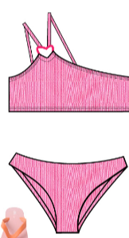
 |  |  |  |  |  | 色牢度要求4级

 |  |  |  |  | 11/12Y, 13/14Y 要加活动杯

部位 规格 | 5/6 Y | 7/8 Y | 8/9 Y | 9/10 Y | 11/12 Y | 13/14 Y
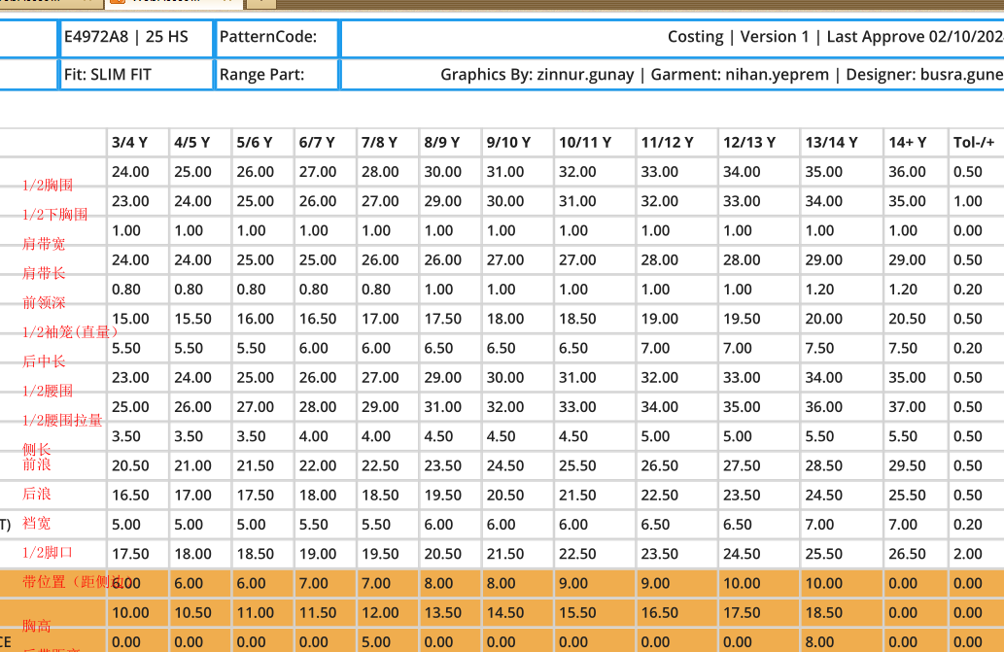

Q

E4969A8
生产制单
合同号: |  |  | 款号:E4946A9 |  | 数量：3592件
品名：女童泳装
面料：多色金属条纹，
里布: 100%涤纶
SIZE尺码 |  | 5/6 Y | 7/8 Y | 8/9 Y | 9/10 Y | 11/12 Y | 13/14 Y | 小计
GN1204 - BRIGHT LT.GREEN 浅绿色 |  | 364 | 364 | 364 | 728 | 1044 | 728 | 3592

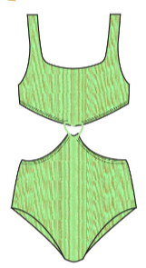
 |  |  |  |  |  |  | 色牢度要求4级

 |  |  |  |  |  | 11/12Y, 13/14Y 要加活动杯

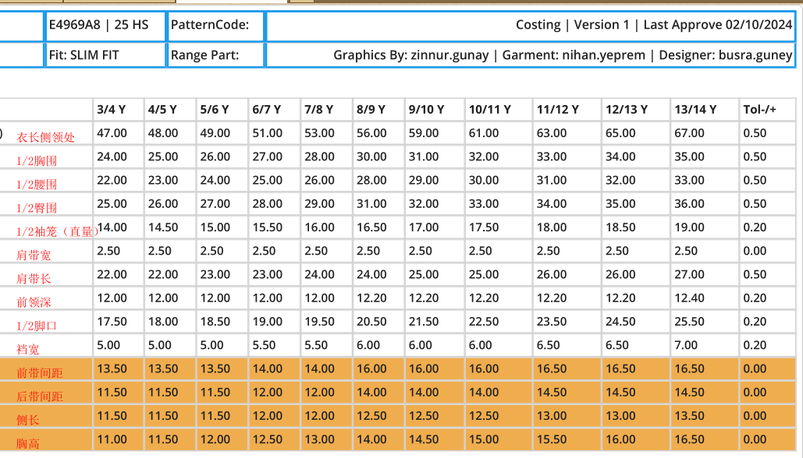
部位 规格 |  | 5/6 Y | 7/8 Y | 8/9 Y | 9/10 Y | 11/12 Y | 13/14 Y
B | 1/2胸围
C | 1/2下胸围
G | 杯高
 | 肩带宽
 | 肩带长
 | 前领深
 | 前肩带间距
 | 后肩带间距
 | 1/2袖笼（直）
 | 腰围（松量）
 | 腰围（拉量）
 | 侧长
 | 前浪
 | 后浪

Q

E3531A8
生产制单
合同号: |  |  | 款号:E3531A8 |  | 数量：4720 套
品名：女童泳装
面料：
里布: 100%涤纶
SIZE尺码 |  | 5/6 Y | 7/8 Y | 8/9 Y | 9/10 Y | 11/12 Y | 13/14 Y | 小计
GN743 - LT.GREEN 浅绿色 |  | 407 | 407 | 407 | 814 | 1221 | 814 | 4070

 |  |  |  |  |  |  | 色牢度要求4级
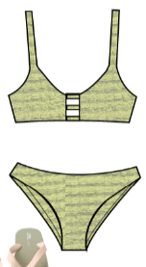
 |  |  |  |  |  | 11/12Y, 13/14Y 要加活动杯

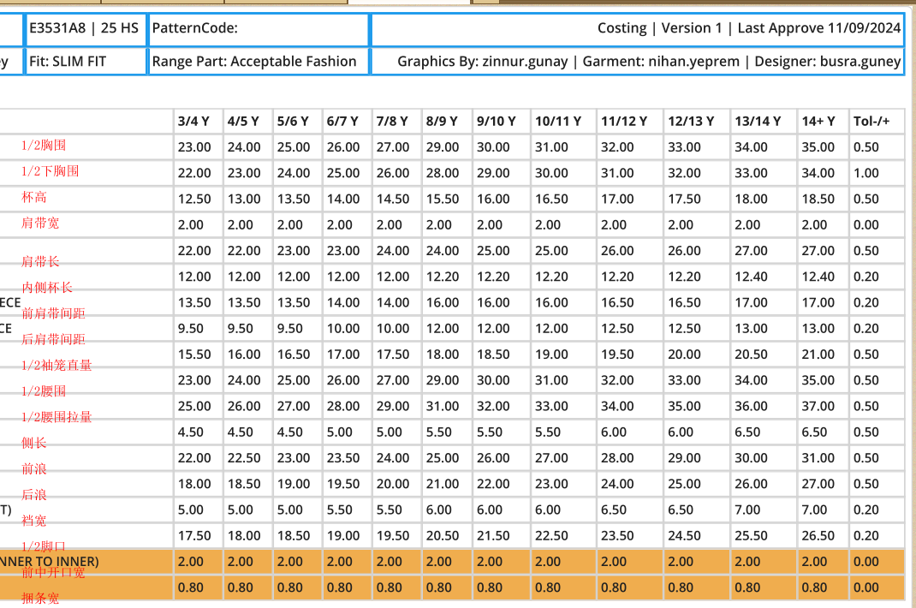
部位 规格 |  | 5/6 Y | 7/8 Y | 8/9 Y | 9/10 Y | 11/12 Y | 13/14 Y
B | 1/2胸围
C | 1/2下胸围
G | 杯高
 | 肩带宽
 | 肩带长
 | 前领深
 | 1/2袖笼（直）
 | 腰围（松量）
 | 腰围（拉量）
 | 前浪
 | 后浪
 | 裆缝宽
 | 1/2脚口
 | 领口宽
 | 领口拉量
 | 侧长

Q

E3535A8
生产制单
合同号: |  |  | 款号:E3535A8 |  | 数量：4670 套
品名：女童泳装
面料：85%涤纶，15%氨纶， 190-200克/平方米
里布: 100%涤纶
SIZE尺码 |  | 5/6 Y | 7/8 Y | 8/9 Y | 9/10 Y | 11/12 Y | 13/14 Y | 小计
GN743 - LT.GREEN 浅绿色 |  | 467 | 467 | 467 | 934 | 1401 | 934 | 4670

 |  |  |  |  |  |  | 色牢度要求4级
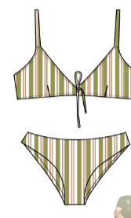
 |  |  |  |  |  | 11/12Y, 13/14Y 要加活动杯

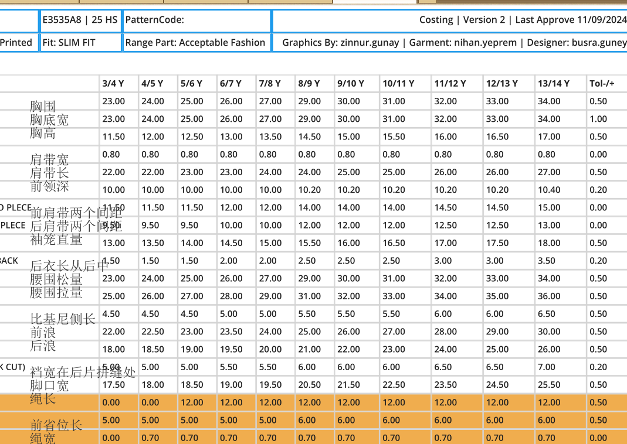
部位 规格 |  | 5/6 Y | 7/8 Y | 8/9 Y | 9/10 Y | 11/12 Y | 13/14 Y
B | 1/2胸围
C | 1/2下胸围
G | 肩带宽
 | 前领深
 | 1/2袖笼（直）
 | 1/2腰围（松量）
 | 1/2腰围（拉量）
 | 前浪
 | 后浪
 | 1/2脚口
 | 腰头高
 | 内长
 | 1/2脾围
 | 后宽

E4967A8
生产制单
合同号: |  | 款号:E4967A8 |  | 数量：4060 件
品名：女童泳装
面料：
里布: 100%涤纶
SIZE尺码 | 5/6 Y | 7/8 Y | 8/9 Y | 9/10 Y | 11/12 Y | 13/14 Y | 小计
PN179 - PINK 粉红色 | 412 | 412 | 412 | 824 | 1176 | 824 | 4060

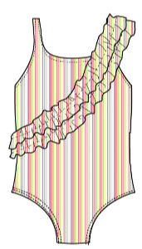
 |  |  |  |  |  | 色牢度要求4级

 |  |  |  |  | 11/12Y, 13/14Y 要加活动杯

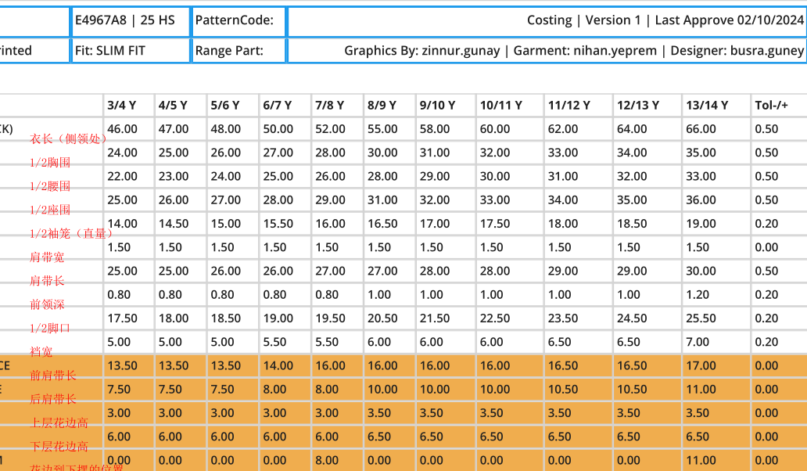
部位 规格 | 5/6 Y | 7/8 Y | 8/9 Y | 9/10 Y | 11/12 Y | 13/14 Y

Q

